List1
Srovnání ročních a desetiletých nákladů vestavných myček značky Electrolux dle energetické třídy pro 13 sad nádobí, šířka 60 cm
Obrázek | Model | Energetická třída | katalogová cena spotřebiče 2017 | Deklarovaná roční spotřeba vody (l)* | Odhadovaná spotřeba vody za 1 rok (Kč)** | Odhadovaná spotřeba vody za 10 let (Kč) | Deklarovnaná roční spotřeba elektrické energie (kWh)*** | Odhadovaná spotřeba elektrické energie za 1 rok (Kč)**** | Odhadovaná spotřeba elektrické energie za 10 let (Kč) | Celková odhadovaná spotřeba za 10 let (Kč)
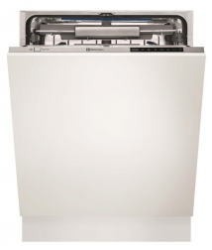 | ESL7740RO, PNC911437335 | A+++ | 31753 | 3080 | 260.34 Kč | 2,603.44 Kč | 234 | 868.14 Kč | 8,681.40 Kč | 11,284.84 Kč
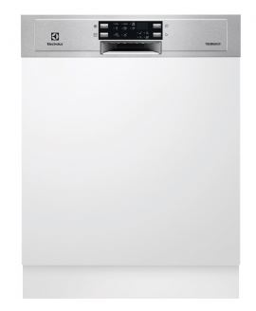 | ESI5545LOX, PNC911526162 | A+++ | 15282 | 2775 | 234.56 Kč | 2,345.63 Kč | 234 | 868.14 Kč | 8,681.40 Kč | 11,027.03 Kč
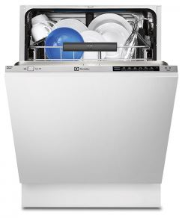 | ESL7525RO, PNC911434353 | A++ | 22341 | 1935 | 163.56 Kč | 1,635.60 Kč | 262 | 972.02 Kč | 9,720.20 Kč | 11,355.80 Kč
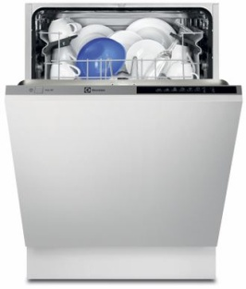 | ESL5301LO, PNC911535071 | A+ | 11753 | 3080 | 260.34 Kč | 2,603.44 Kč | 295 | 1,094.45 Kč | 10,944.50 Kč | 13,547.94 Kč
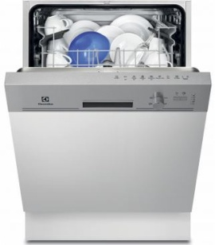 | ESI5211LOX, PNC911529157 | A+ | 10576 | 3080 | 260.34 Kč | 2,603.44 Kč | 295 | 1,094.45 Kč | 10,944.50 Kč | 13,547.94 Kč

Vysvětlivky:
* Spotřeba vody deklarovaná laboratoří Electrolux v litrech za rok, na základě 280 cyklů standartního mycího programu se studenou vodou a spotřeby při režimech s nízkou spotřebou. Vlastní spotřeba závisí na způsobu použití spotřebiče.
** průměrná jednosložková cena vody pro ČR platná k 1.1.2017 činí 84,53 Kč/m3
*** Spotřeba energie deklarovaná laboratoří Electrolux v kWh za rok, na základě 280 cyklů standartního mycího programu se studenou vodou a spotřeby při režimech s nízkou spotřebou. Vlastní spotřeba závisí na způsobu použití spotřebiče.
**** průměrná cena elektrické energie pro ČR v období 06/2017

